상품제안서
머니클립 | 상품코드: S28330

 |  |  |  |  |  |  | 02-713-8555 | www.synergygift.co.kr
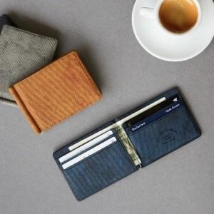 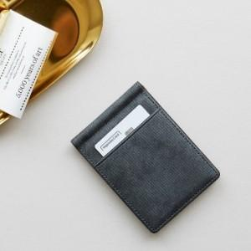 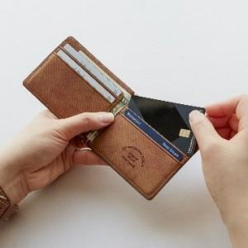

【상세/제작정보】 | 심플한 디자인! 사용성은 충분히 고려한 잘 만든 여권지갑

【인쇄/포장옵션】 | 레이저, 불박 / 포장불가능

【공급단가】 | 수량 | 50~ | 200~ | 500~ | 1,000~ | 3,000~
*VAT별도 | 애쉬그레이 | 9,850원 | 9,000원 | 7,850원 | 7,700원 | 7,550원
 | 애쉬블랙 | 9,850원 | 9,000원 | 7,850원 | 7,700원 | 7,550원
 | 애쉬네이비 | 9,850원 | 9,000원 | 7,850원 | 7,700원 | 7,550원
 | 애쉬브라운 | 9,850원 | 9,000원 | 7,850원 | 7,700원 | 7,550원

【상품 URL】 | https://www.synergygift.co.kr:443/src/goods_detail.php?gdno=28330

